WYKRES 1
Wykres 1. Turyści korzystający z noclegów w obiektach noclegowych na terenie 27 krajów UE
Chart 1. Tourists accommodated in accommodation establishments located in the 27 countries of the European Union |  |  | Powrót do spisu wykresów, tablic i map
 |  |  | Back to the list of charts, tables and maps
 | 2020 | 2021
01 | 52.230434 | 11.21631
02 | 56.856885 | 13.748732
03 | 22.622779 | 14.954543
04 | 2.865237 | 16.211881
05 | 8.525843 | 32.776686
06 | 33.402917 | 55.84935
07 | 78.112162 | 101.940755
08 | 93.210308 | 112.850733
09 | 57.616349 | 80.13358
10 | 36.923113 | 68.553979
11 | 12.495956 | 44.032223
12 | 11.274575 | 38.619809
 | 2021 r. | 2022 r.
 | w mln. (millions)
01 | 52.2 | 11.2
02 | 56.9 | 13.7
03 | 22.6 | 15.0
04 | 2.9 | 16.2
05 | 8.5 | 32.8
06 | 33.4 | 55.8
07 | 78.1 | 101.9
08 | 93.2 | 112.9
09 | 57.6 | 80.1
10 | 36.9 | 68.6
11 | 12.5 | 44.0
12 | 11.3 | 38.6

WYKRES 2
Wykres 2. Liczba udzielonych noclegów w obiektach noclegowych na terenie 27 krajów UE
Chart 2. Number of overnight stays provided in accommodation establishments in 27 UE countries |  |  | Powrót do spisu wykresów, tablic i map
 |  |  | Back to the list of charts, tables and maps
 | 2020 | 2021
01 | 135.027352 | 29.605711
02 | 147.68557 | 35.249649
03 | 62.806244 | 38.762475
04 | 9.763338 | 44.153056
05 | 24.263499 | 86.679286
06 | 95.147311 | 172.518039
07 | 269.511271 | 357.914409
08 | 340.921945 | 430.784812
09 | 170.440612 | 246.148496
10 | 100.539682 | 181.874694
11 | 33.459707 | 108.215269
12 | 33.219628 | 99.672698
 | 2021 r. | 2022 r.
 | w mln. (millions)
01 | 135.0 | 29.6
02 | 147.7 | 35.2
03 | 62.8 | 38.8
04 | 9.8 | 44.2
05 | 24.3 | 86.7
06 | 95.1 | 172.5
07 | 269.5 | 357.9
08 | 340.9 | 430.8
09 | 170.4 | 246.1
10 | 100.5 | 181.9
11 | 33.5 | 108.2
12 | 33.2 | 99.7

WYKRES 3
Wykres 3. Liczba udzielonych noclegów w wybranych miastach na terenie 27 krajów UE
Chart 3. Number of overnight stays in selected cities of the 27 EU countries |  |  | Powrót do spisu wykresów, tablic i map
 |  |  | Back to the list of charts, tables and maps
Paryż | 40.074739
Berlin | 13.792693
Madryt | 12.541793
Barcelona | 11.367951
Rzym | 8.957938
Monachium | 7.937238
Hamburg | 7.51722
Sztokholm | 7.37137
Lizbona | 7.249795
Benidorm | 7.149717
Mediolan | 6.905515
Amsterdam | 6.034558
Wenecja | 5.727887
Kopenhaga | 5.699802
Praga | 5.257254
Rimini | 5.222151
Palma de Mallorca | 5.165284
Wiedeń | 4.754484
Frankfurt | 4.173833
Walencja | 4.135962
Lyon | 4.101158
Ateny | 3.934461
Sevilla | 3.699359
Bordeaux | 3.517988
Warszawa | 3.479622
Budapeszt | 3.468282
Nicea | 3.287738
Fréjus | 3.153689
Florencja | 3.13544
Warna | 3.018112
Paris | Paryż | 40,074,739
Berlin | Berlin | 13,792,693
Madrid | Madryt | 12,541,793
Barcelona | Barcelona | 11,367,951
Rome | Rzym | 8,957,938
Munich | Monachium | 7,937,238
Hamburg | Hamburg | 7,517,220
Stockholm | Sztokholm | 7,371,370
Lisbon | Lizbona | 7,249,795
Benidorm | Benidorm | 7,149,717
Milan | Mediolan | 6,905,515
Amsterdam | Amsterdam | 6,034,558
Venice | Wenecja | 5,727,887
Copenhagen | Kopenhaga | 5,699,802
Prague | Praga | 5,257,254
Rimini | Rimini | 5,222,151
Palma de Mallorca | Palma de Mallorca | 5,165,284
Vienna | Wiedeń | 4,754,484
Frankfurt | Frankfurt | 4,173,833
Valencia | Walencja | 4,135,962
Lyon | Lyon | 4,101,158
Athens | Ateny | 3,934,461
Seville | Sevilla | 3,699,359
Bordeaux | Bordeaux | 3,517,988
Warsaw | Warszawa | 3,479,622
Budapest | Budapeszt | 3,468,282
Nice | Nicea | 3,287,738
Frejus | Fréjus | 3,153,689
Florence | Florencja | 3,135,440
Varna | Warna | 3,018,112

MAPA 1
Mapa 1. Udział noclegów udzielonych turystom zagranicznym w ogólnej liczbie noclegów w 2021 r. w 27 krajach Unii Europejskiej
Map 1. Share of overnight stays provided to foreign tourists in the total number of over-night stays in 2021 in the 27 countries of the European Union |  |  | Powrót do spisu wykresów, tablic i map
 |  |  | Back to the list of charts, tables and maps

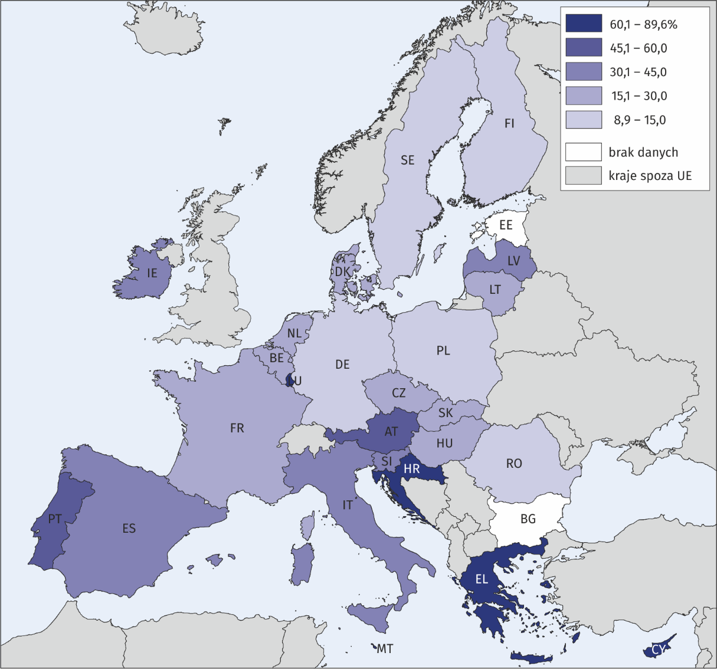
Bulgaria | Bułgaria | bd.
Estonia | Estonia | bd.
Croatia | Chorwacja | 89.6%
Luxembourg | Luksemburg | 85.8%
Malta | Malta | 85.4%
Cyprus | Cypr | 84.1%
Greece | Grecja | 79.7%
Austria | Austria | 60.0%
Portugal | Portugalia | 47.3%
Spain | Hiszpania | 44.1%
Slovenia | Słowenia | 42.6%
Italy | Włochy | 36.7%
Latvia | Łotwa | 36.3%
Ireland | Irlandia | 35.1%
Hungary | Węgry | 29.2%
Belgium | Belgia | 26.9%
Lithuania | Litwa | 21.3%
Denmark | Dania | 20.6%
Czechia | Czechy | 20.5%
Netherlands | Holandia | 18.4%
Slovakia | Słowacja | 18.0%
France | Francja | 17.4%
Sweden | Szwecja | 13.0%
Finland | Finlandia | 11.9%
Germany | Niemcy | 11.5%
Poland | Polska | 11.4%
Romania | Rumunia | 8.9%

